BONDIOLA
ENSALDA DE BONDIOLA ACARAMELADA | CANT. | GRAMAJE O UNIDAD | PRECIO | PRECIO | INGREDIENTES | PREPARACIÓN
TIEMPO DE PREPARACION | 100 | Gr | $ 18.00 | $ 1,800 | Jamón de Bondiola Acaramelada
12 minutos | 100 | Gr | $ 20.00 | $ 2,000 | Mix de Lechugas
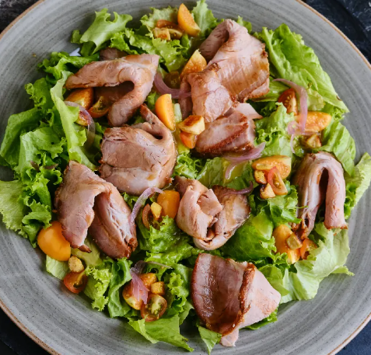
 | 10 | Gr | $ 6.40 | $ 64 | Miel de Caña
 | 10 | Gr | $ 8.00 | $ 80 | Chuney de piña
 | 20 | Gr | $ 22.00 | $ 440 | Queso costeño
 | 10 | Gr | $ 120.00 | $ 1,200 | Almendras rebanadas
 | 30 | Gr | $ 18.36 | $ 551 | Tomate cherry
 | 30 | Gr | $ 13.00 | $ 390 | Fresa
 |  |  |  | $ 6,525
 |  |  |  | $ 40,000
tener en cuenta | Producto quemado o que no cumpla con las caracteristicas no se debe sacar

JAMON DE BONDIOLA ACARMELADO | CANT. | GRAMAJE O UNIDAD | PRECIO | PRECIO | INGREDIENTES | PREPARACIÓN
12 TIEMPO DE PREPARACION | 1300 | Gr | $ 20.00 | $ 26,000 | Bondiola
10 minutos | 10 | Ml | $ 118.6 | $ 1,186 | Viche
 | 5 | Gr | $ 24.0 | $ 120 | Comino
 | 10 | Gr | $ 48 | $ 480 | Paprika
 | 80 | Gr | $ 8 | $ 640 | Panela granulada
 | 5 | Gr | $ 52 | $ 260 | Pimienta negra
 | 40 | Gr | $ 2.4 | $ 96 | Sal refinada
 | 200 | Gr | $ 4.4 | $ 880 | Azucar
 | 1650 |  |  | $ 29,662
 |  |  |  | $ 18
tener en cuenta | Producto quemado o que no cumpla con las caracteristicas no se debe sacar

MIEL DE CAÑA | CANT. | GRAMAJE O UNIDAD | PRECIO | PRECIO | INGREDIENTES | PREPARACIÓN
12 TIEMPO DE PREPARACION | 800 | Gr | $ 6.11 | $ 4,888 | Panela
10 minutos | 10 | Gr | $ 56.6 | $ 566 | Poleo
 | 50 | Gr | $ 45.0 | $ 2,250 | Tomillo
 | 30 | Ml | $ 5 | $ 150 | Fecula
 | 100 | Gr | $ 4 | $ 399 | Jugo de Naranja
 | 500 | Gr | $ 3 | $ 1,300 | Agua
 | 1490 |  |  | $ 9,553
 |  |  |  | $ 6.4

tener en cuenta | Producto quemado o que no cumpla con las caracteristicas no se debe sacar

CHUNEY DE PIÑA | CANT. | GRAMAJE O UNIDAD | PRECIO | PRECIO | INGREDIENTES | PREPARACIÓN
12 TIEMPO DE PREPARACION | 1155 | Gr | $ 1.98 | $ 2,287 | PIÑA
10 minutos | 100 | Gr | $ 9.4 | $ 940 | ALBAHACA GENOVESA
 | 100 | Gr | $ 37.5 | $ 3,748 | ESENCIA COCO
 | 1500 | Gr | $ 4 | $ 6,600 | AZUCAR
 | 200 | Ml | $ 5 | $ 1,000 | MAICENA
 | 750 | Ml | $ 21 | $ 15,825 | CREMA DE LECHE
 | 3805 |  |  | $ 30,400
 |  |  |  | $ 8.0

tener en cuenta | Producto quemado o que no cumpla con las caracteristicas no se debe sacar

MIEL DE CAÑA | CANT. | GRAMAJE O UNIDAD | PRECIO | PRECIO | INGREDIENTES | PREPARACIÓN
12 TIEMPO DE PREPARACION |  | Gr | $ - | $ -
10 minutos |  | Gr | $ - | $ -
 |  | Gr | $ - | $ -
 |  | Ml | $ - | $ -
 |  | Gr | $ - | $ -
 |  |  |  | $ -

tener en cuenta | Producto quemado o que no cumpla con las caracteristicas no se debe sacar

COSTILLA
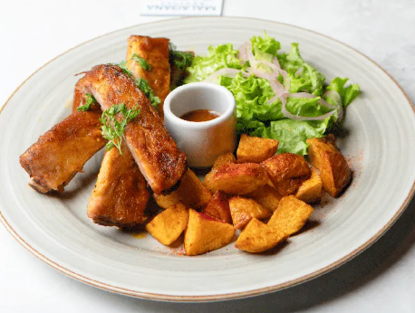
COSTILLA SOUS VIDE | CANT. | GRAMAJE O UNIDAD | PRECIO | PRECIO | INGREDIENTES | PREPARACIÓN
TIEMPO DE PREPARACION | 500 | Gr | $ 26.00 | $ 13,000 | COSTILLA TIPO LLANERA
 | 1 | Gr | $ 854.00 | $ 854 | ENSALADA FRESCA
 | 140 | Gr | $ 7.16 | $ 1,002 | PAPAS AMARILLAS EN CASCO
 | 40 | Gr | $ 10.80 | $ 432 | ALIOLI DE CILANTRO
 |  |  |  | $ 15,288
 |  |  |  | $ 55,000

tener en cuenta | Producto quemado o que no cumpla con las caracteristicas no se debe sacar

ENSALADA | CANT. | GRAMAJE O UNIDAD | PRECIO | PRECIO | INGREDIENTES | PREPARACIÓN
12 TIEMPO DE PREPARACION | 15 | Gr | $ 1.98 | $ 30 | lechuga
10 minutos | 25 | Gr | $ 9.4 | $ 235 | Tomate Cherry
 | 15 | Gr | $ 37.5 | $ 562 | Cebolla Roja
 | 5 | Ml | $ 4 | $ 22 | Zumo limon
 | 1 | Gr | $ 5 | $ 5 | Sal
 |  |  |  | $ 854

tener en cuenta | Producto quemado o que no cumpla con las caracteristicas no se debe sacar

COSTILLA | CANT. | GRAMAJE O UNIDAD | PRECIO | PRECIO | INGREDIENTES | PREPARACIÓN
12 TIEMPO DE PREPARACION | 500 | Gr | $ 26.60 | $ 13,300 | Costilla tipo llanera
10 minutos | 11.25 | Gr | $ 26.0 | $ 293 | Pasta de ajo
 | 20 | Gr | $ 3.8 | $ 76 | Cebolla
 | 1.25 | Gr | $ 45 | $ 56 | Tomillo
 | 1.25 | Gr | $ 52 | $ 65 | Pimenta
 | 15 | Gr | $ 48 | $ 720 | Naranja
 | 0.6 | Gr | $ 48 | $ 29 | Paprika
 | 15 | Gr | $ 32.0 | $ 480 | Vinagre de manzana
 | 1.25 | Gr | $ 24 | $ 30 | Comino
 | 6.25 | Gr | $ 2.6 | $ 16 | Sal
 | 571.85 |  |  | $ 15,065
 |  |  |  | $ 26
tener en cuenta | Producto quemado o que no cumpla con las caracteristicas no se debe sacar

PASTA ALFREDO
PASTA ALFREDO lunes | CANT. | GRAMAJE O UNIDAD | PRECIO | INGREDIENTES | PREPARACIÓN
TIEMPO DE PREPARACION | 120 | Gr | $ 3,090 | Pasta alfredo
12 minutos | 120 | Gr | $ 2,407 | Bondiola
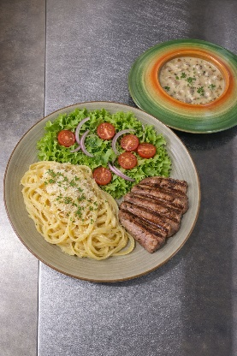
 | 90 | Gr | $ 752 | Ensalada
 | 15 | Ml | $ 150 | miel de caña
 | 225 | Gr | $ 1,750 | Cremas Champiñones
 | 2 | Und | $ 900 | Aguapanela
 |  |  | $ 9,049
 |  |  | $ 18,900
 |  |  | 48%
tener en cuenta | Producto quemado o que no cumpla con las caracteristicas no se debe sacar

SUB SALS ALFREDO | CANT. | GRAMAJE O UNIDAD | PRECIO | INGREDIENTES | PREPARACIÓN
TIEMPO DE PREPARACION | 120 | Gr | $ 2,640 | Mantequilla
12 minutos | 750 | Gr | $ 12,000 | Crema de Leche
 | 10 | Gr | $ 1,500 | pasta de ajo
 | 200 | Gr | $ 4,320 | Parmesano
 | 2 | Gr | $ 200 | pimienta
 | 1 | Pisca | $ 500 | Nues Mozcada
 | 10 | Gr | $ 4 | Sal
 | 120 | Gr | $ 1,488 | Pasta fetuccine
 |  |  | $ 22,652 | Pasta fetuccine
tener en cuenta | Producto quemado o que no cumpla con las caracteristicas no se debe sacar

ENSALADA CASA L-D | CANT. | GRAMAJE O UNIDAD | PRECIO | INGREDIENTES | PREPARACIÓN
TIEMPO DE PREPARACION | 15 | Gr | $ 144 | lechuga
12 minutos | 25 | Gr | $ 335 | Tomate Cherry
 | 15 | Gr | $ 69 | Cebolla Roja
 | 5 | Ml | $ 200 | Zumo limon
 | 1 | Gr | $ 4 | Sal
 |  |  | $ 752
 |  |  | $ -
 |  |  | $ -

tener en cuenta | Producto quemado o que no cumpla con las caracteristicas no se debe sacar

PASTA BOLAÑESA
PASTA BOLOÑESA | CANT. | GRAMAJE O UNIDAD | PRECIO | INGREDIENTES | PREPARACIÓN
TIEMPO DE PREPARACION | 400 | Gr | $ 6,110 | Pasta Boloñesa
12 minutos | 3 | Gr | $ 602 | Tostadas de pan
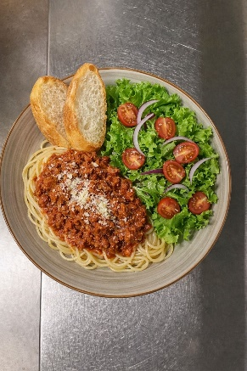
 | 225 | Gr | $ 1,750 | Cremas Champiñones
 | 90 | Gr | $ 752 | Ensalada
 | 2 | Und | $ 900 | Aguapanela
 |  |  | $ 10,114
 |  |  | $ 19,900
 |  |  | 51%

tener en cuenta | Producto quemado o que no cumpla con las caracteristicas no se debe sacar

SUB PASTA BOLOÑESA | CANT. | GRAMAJE O UNIDAD | PRECIO | INGREDIENTES | PREPARACIÓN
TIEMPO DE PREPARACION | 100 | Gr | $ 2,700 | Carne molida
12 minutos | 40 | Gr | $ 106 | Cebolla cabezona
 | 5 | Gr | $ 50 | Ajo
 | 20 | Gr | $ 46 | Zanahoria
 | 10 | Gr | $ 200 | Apio
 | 80 | Gr | $ 416 | Tomate (triturado)
 | 14 | Gr | $ 868 | Aceite de oliva
 | 2 | Gr | $ 4 | Sal
 | 1 | Gr | $ 156 | Oregano Seco
 | 1 | Gr | $ 100 | Pimienta
 | 1 | Gr | $ 100 | Laurel
 | 110 | Gr | $ 1,364 | Pasta fetuccine
 |  | Gr | $ 6,110
tener en cuenta | Producto quemado o que no cumpla con las caracteristicas no se debe sacar

TOSTADAS DE AJO Y OREGANO | CANT. | GRAMAJE O UNIDAD | PRECIO | INGREDIENTES | PREPARACIÓN
TIEMPO DE PREPARACION | 3 | Gr | $ 216 | Pan Frances
12 minutos | 10 | Gr | $ 220 | mantequilla
 | 1 | Gr | $ 10 | Ajo
 | 1 | Gr | $ 156 | Oregano
 |  | Gr | $ -
 |  |  | $ 602
 |  |  | $ -
 |  |  | $ -

tener en cuenta | Producto quemado o que no cumpla con las caracteristicas no se debe sacar

ENSALADA CASA L-D | CANT. | GRAMAJE O UNIDAD | PRECIO | INGREDIENTES | PREPARACIÓN
TIEMPO DE PREPARACION | 15 | Gr | $ 144 | lechuga
12 minutos | 25 | Gr | $ 335 | Tomate Cherry
 | 15 | Gr | $ 69 | Cebolla Roja
 | 5 | Ml | $ 200 | Zumo limon
 | 1 | Gr | $ 4 | Sal
 |  |  | $ 752
 |  |  | $ -
 |  |  | $ -

tener en cuenta | Producto quemado o que no cumpla con las caracteristicas no se debe sacar

ENSALADA MALAGANA
ENSALADA MALAGANA | CANT. | GRAMAJE O UNIDAD | PRECIO | INGREDIENTES | PREPARACIÓN
TIEMPO DE PREPARACION | 40 | Gr | $ 480 | maiz salteado
12 minutos | 80 | Gr | $ 768 | lechuga
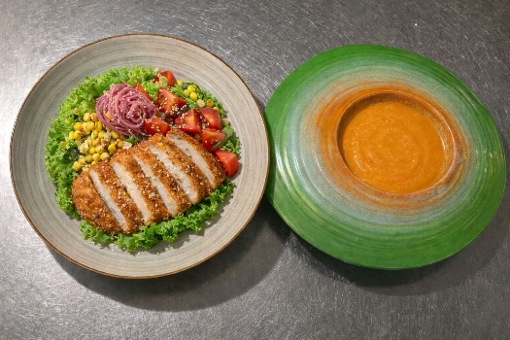
 | 40 | Gr | $ 536 | Tomate Cherry
 | 100 | Gr | $ 690 | papas a la francesa
 | 70 | Gr | $ 2,300 | Chuleta
 | 30 | Gr | $ 300 | cebolla encurtida
 | 10 | Gr | $ 260 | Ajonjoli Negro
 | 225 | Gr | $ 1,750 | Cremas Champiñones
 | 2 | Und | $ 900 | Aguapanela
 |  |  | $ 7,984
 |  |  | $ 18,900
 |  |  | 42%
tener en cuenta | Producto quemado o que no cumpla con las caracteristicas no se debe sacar
 |  |  |  |  | PREPARACIÓN
SUB MILANESA | CANT. | GRAMAJE O UNIDAD | PRECIO | INGREDIENTES
TIEMPO DE PREPARACION | 150 | Gr | $ 3,150 | Cerdo
12 minutos | 1 | Und | $ 250 | Rebosado
 | 65 | Gr | $ 1,183 | Panko
 |  | Gr | $ -
 |  | Gr | $ -
 |  | Gr | $ -
 |  |  | $ -
 |  |  | $ 4,583
 |  |  | $ -

tener en cuenta | Producto quemado o que no cumpla con las caracteristicas no se debe sacar
 |  |  |  |  | PREPARACIÓN
SUB CEBOLLA ENCURTIDA | CANT. | GRAMAJE O UNIDAD | PRECIO | INGREDIENTES
TIEMPO DE PREPARACION | 500 | Gr | $ 2,290 | Cebolla Roja
12 minutos | 250 | Gr | $ 1,900 | Vinagre Blanco
 | 250 | Gr | $ - | Agua
 | 10 | Gr | $ 35 | Azucar
 | 10 | Gr | $ 24 | Sal
 |  | Gr | $ -
 | 1020 |  | $ 4,249
 |  |  | $ -

tener en cuenta | Producto quemado o que no cumpla con las caracteristicas no se debe sacar

SUB REBOSADO | CANT. | GRAMAJE O UNIDAD | PRECIO | INGREDIENTES | PREPARACIÓN
TIEMPO DE PREPARACION | 250 | Gr | $ 1,260 | Fecula
12 minutos | 250 | Gr | $ 902 | harina de trigo
 | 100 | Gr | $ 2,277 | Vino Blanco
 | 15 | Gr | $ 2.4 | Sal
 | 400 | Gr | $ - | Agua
 |  | Gr | $ -
 |  |  | $ 4,441
 |  |  | $ -
 |  |  | $ -

tener en cuenta | Producto quemado o que no cumpla con las caracteristicas no se debe sacar

POLLO A LA NARANJA
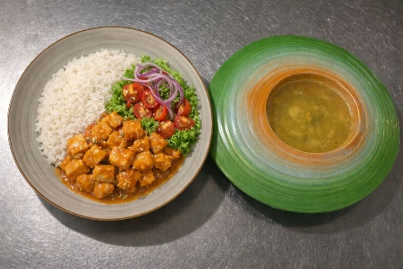
POLLO A LA NARANJA | CANT. | GRAMAJE O UNIDAD | PRECIO | INGREDIENTES | PREPARACIÓN
TIEMPO DE PREPARACION | 150 | Gr | $ 4,520 | Pollo a la naranja
12 minutos | 120 | Gr | $ 528 | Arroz
 | 90 | Gr | $ 752 | Ensalada
 | 2 | Und | $ 900 | Aguapanela
 | 225 | Gr | $ 1,750 | Cremas Champiñones
 |  |  | $ -
 |  |  | $ 8,450
 |  |  | $ 18,900
 |  |  | 45%
tener en cuenta | Producto quemado o que no cumpla con las caracteristicas no se debe sacar

POLLO A LA NARANJA | CANT. | GRAMAJE O UNIDAD | PRECIO | INGREDIENTES | PREPARACIÓN
TIEMPO DE PREPARACION | 150 | Gr | $ 3,450 | Pollo
12 minutos | 100 | Gr | $ 600 | Zumo de Naranja
 | 1 | Gr | $ 100 | Ralladura de Limon
 | 5 | Gr | $ 100 | Salsa Soya
 | 6 | Gr | $ 20 | Azucar
 | 5 | Gr | $ 50 | Vinagre
 | 5 | Gr | $ 50 | Fecula
 | 5 | Gr | $ 50 | Aceite
 | 1 | Pisca | $ 100 | Pimienta
 |  |  | $ 4,520
tener en cuenta | Producto quemado o que no cumpla con las caracteristicas no se debe sacar

ENSALADA CASA L-D | CANT. | GRAMAJE O UNIDAD | PRECIO | INGREDIENTES | PREPARACIÓN
TIEMPO DE PREPARACION | 15 | Gr | $ 144 | lechuga
12 minutos | 25 | Gr | $ 335 | Tomate Cherry
 | 15 | Gr | $ 69 | Cebolla Roja
 | 5 | Ml | $ 200 | Zumo limon
 | 1 | Gr | $ 4 | Sal
 |  |  | $ 752
 |  |  | $ -
 |  |  | $ -

tener en cuenta | Producto quemado o que no cumpla con las caracteristicas no se debe sacar
 |  |  |  |  | PREPARACIÓN
ADEREZO DE COCO | CANT. | GRAMAJE O UNIDAD | PRECIO | INGREDIENTES
TIEMPO DE PREPARACION |  | Gr | $ -
12 minutos |  | Gr | $ -
 |  | Gr | $ -
 |  | Gr | $ -
 |  | Gr | $ -
 |  |  | $ -
 |  |  | $ -
 |  |  | $ -

tener en cuenta | Producto quemado o que no cumpla con las caracteristicas no se debe sacar

FRIJOLADA
FRIIJOLADA viernes | CANT. | GRAMAJE O UNIDAD | Precio | INGREDIENTES | PREPARACIÓN
TIEMPO DE PREPARACION | 225 | ML | $ 575 | Frijoles
12 minutos | 120 | Gr | $ 3,048 | Chicharron
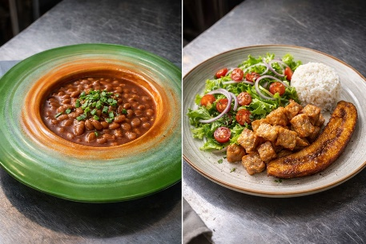
 | 120 | Gr | $ 528 | Arroz
 | 90 | Gr | $ 680 | Ensalada remolacha
 | 70 | Gr | $ 308 | Maduro
 | 2 | Und | $ 900 | Aguapanela
 |  |  | $ 6,039
 |  |  | $ 18,900
 |  |  | 31.95%
tener en cuenta | Producto quemado o que no cumpla con las caracteristicas no se debe sacar

ENSALADA remolacha | CANT. | GRAMAJE O UNIDAD | Precio | INGREDIENTES | PREPARACIÓN
TIEMPO DE PREPARACION | 40 | Gr | 119.2 | Remolacha
12 minutos | 15 | Gr | 68.7 | Zanahoria
 | 25 | Gr | 492 | Mayonesa
 |  |  | 679.9

tener en cuenta | Producto quemado o que no cumpla con las caracteristicas no se debe sacar

SUB FRIJOLES | CANT. | GRAMAJE O UNIDAD | Precio | INGREDIENTES | PREPARACIÓN
TIEMPO DE PREPARACION | 40 | Gr | 345 | Frijol
12 minutos | 15 | Gr | 68.7 | Zanahoria
 | 15 | Gr | 66 | Cebolla larga
 | 5 | Gr | 10 | Papa
 | 10 | Gr | 24 | Zapallo
 | 10 | Gr | 18.4 | Zanahoria
 | 10 | Gr | 43 | Tomate chonto
 |  |  | 575.1

tener en cuenta | Producto quemado o que no cumpla con las caracteristicas no se debe sacar

LASAÑA
LASAÑA | CANT. | GRAMAJE O UNIDAD | PRECIO | INGREDIENTES | PREPARACIÓN
TIEMPO DE PREPARACION | 1.5 | UND | $ 2,035 | pasta lamina
12 minutos | 250 | Gr | $ 3,300 | boloñesa
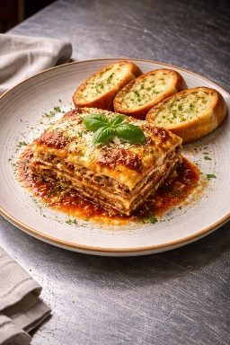
 | 160 | Gr | $ 2,600 | bechamel
 | 100 | Gr | $ 2,700 | Carne Molida
 | 3 | Und | $ 602 | Tostadas de pan
 | 1 | Und | $ 500 | Molde
 |  |  | $ 11,737
 |  |  | $ 23,900

 |  |  | 49%
tener en cuenta | Producto quemado o que no cumpla con las caracteristicas no se debe sacar
 |  |  |  |  | PREPARACIÓN
SUB BECHAMEL | CANT. | GRAMAJE O UNIDAD | PRECIO | INGREDIENTES
TIEMPO DE PREPARACION | 80 | Gr | $ 289 | harina de trigo
12 minutos | 80 | Gr | $ 1,760 | mantequilla
 | c/n | Gr | $ 310 | nuez moscada
 | 1000 | ml | $ 12,000 | leche
 | c/n | Gr | $ 300 | pimienta
 |  |  | $ - | sal
 |  |  | $ 14,659
 |  |  | $ -

tener en cuenta | Producto quemado o que no cumpla con las caracteristicas no se debe sacar

SUB SALSA BOLOÑESA | CANT. | GRAMAJE O UNIDAD | PRECIO | INGREDIENTES | PREPARACIÓN
TIEMPO DE PREPARACION | 100 | Gr | $ 2,700 | Carne molida
12 minutos | 40 | Gr | $ 106 | Cebolla cabezona
 | 5 | Gr | $ 50 | Ajo
 | 20 | Gr | $ 46 | Zanahoria
 | 10 | Gr | $ 200 | Apio
 | 80 | Gr | $ 416 | Tomate (triturado)
 | 15 | Gr | $ 547 | Psata de tomate
 | 14 | Gr | $ 868 | Aceite de oliva
 | 2 | Gr | $ 4 | Sal
 | 1 | Gr | $ 156 | Oregano Seco
 | 1 | Gr | $ 100 | Pimienta
 | 1 | Gr | $ 100 | Laurel
 |  | Gr | $ 5,293
tener en cuenta | Producto quemado o que no cumpla con las caracteristicas no se debe sacar

